상품제안서
아리엘 프리미엄 트래블 압축 파우치 6종 | 상품코드: F32581

 |  |  |  |  |  |  | 02-412-0044 | www.easy1.co.kr
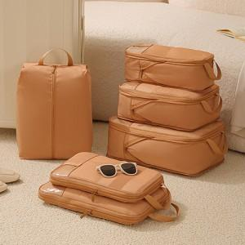

【상세/제작정보】 | <p><span style="font-size: 12pt;"><b>* 배송비- 한박스 50개 / 5000원별도</b></span></p><p><span style="font-size: 12pt;"><b>* 선물포장+종이케이스 개당 1200원별도</b></span></p>

【인쇄/포장옵션】 | 실크, 스티커, 풀칼라 / OPP(비닐)

【공급단가】 | 수량 | 50~ | 100~ | 500~ | 1,000~ | 2,000~
*VAT별도 | 단가 | 17,900원 | 17,110원 | 16,670원 | 16,380원 | 15,950원

【상품 URL】 | https://easy1.co.kr:443/src/goods_detail.php?gdno=32581

